AI说明
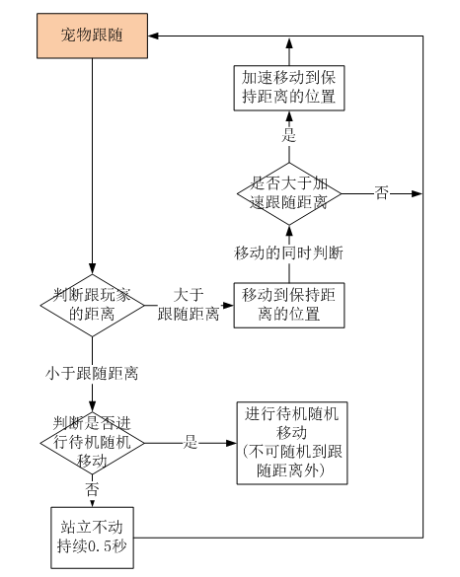
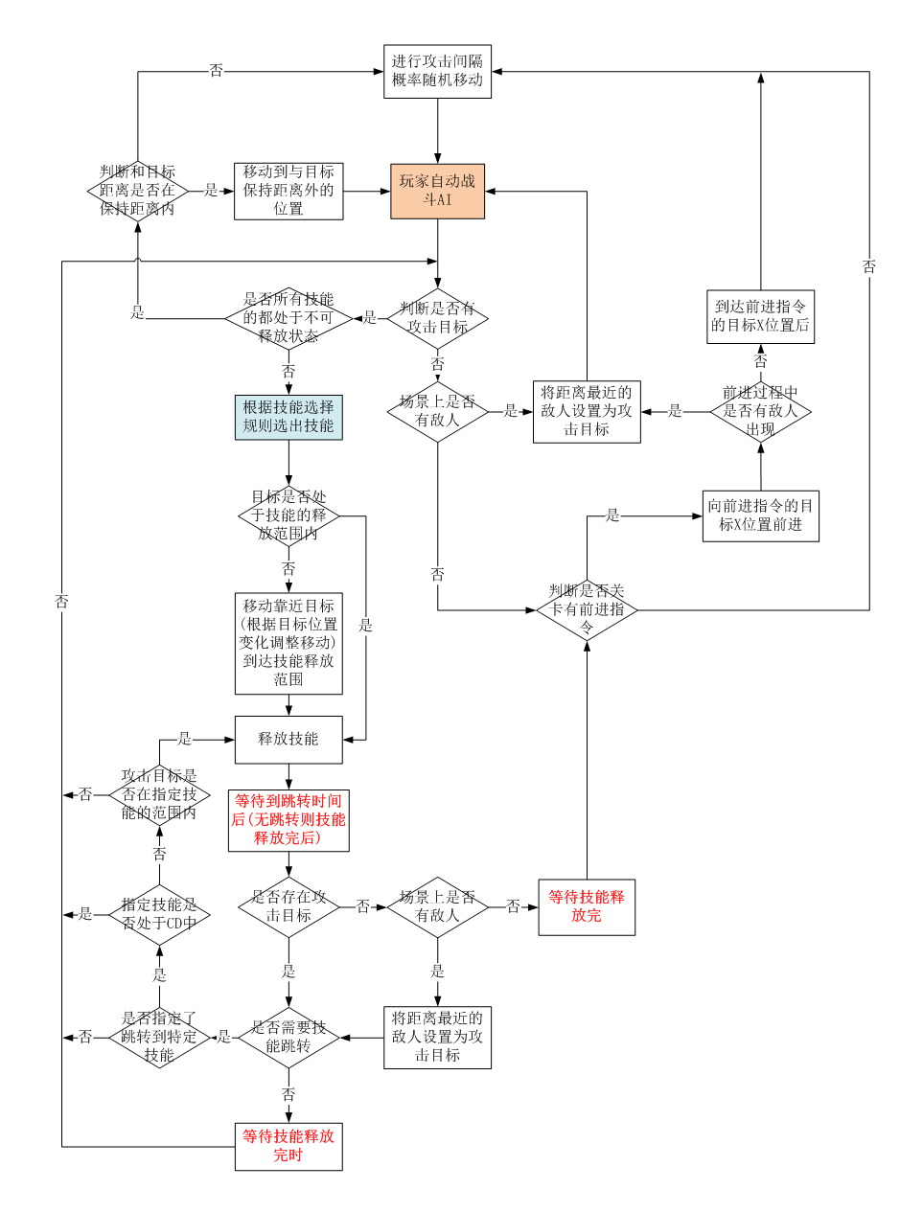
怪物AI由基础AI和条件触发AI组成 基础AI：是怪物默认执行的AI，通过基础AI表配置AI的参数 条件触发AI：是怪物在执行基础AI的过程中，当条件触发时执行的AI。通过条件触发AI表配置，可用多个条件和多个执行指令自由组合。 条件触发AI比基础AI优先执行 条件触发AI还包含一些通用触发AI，在其他表中配置，如怪物出生释放技能、怪物起身释放技能、怪物仇恨规则 怪物出生技能：怪物在出生时直接使用技能 怪物起身技能：怪物在起身后立即使用技能 怪物仇恨规则：当发现敌人时加相应的仇恨值，并将敌人设置为攻击目标。在被敌人攻击时增加相应的仇恨值。 | 玩家自动战斗AI： 1.场景没有敌人时，如果有前进箭头，则向前进箭头的方向移动，直到出现敌人或者箭头消失。 2.场景没有敌人时，如果没有前进箭头，则进行攻击间隔概率随机移动 3.场景中如果有敌人，则将距离最近的敌人设置为攻击目标，并根据技能选择规则选择技能，并向目标移动直到进入攻击范围内时释放技能。 4.释放技能后，技能可以在到达特定时间后使用另一个技能，不需要等到技能结束。而且某些技能(如普攻)可以指定特定技能进行连招，如果连招的技能攻击范围内没有敌人，则结束连招重新选择技能。 5.当攻击目标死亡后，重新选择距离最近的敌人作为攻击目标 | 宠物跟随AI： 当玩家进行跳跃时，宠物消失，当跳跃结束时，宠物出现在和玩家位置相同的坐标 | 挂机场景AI： 1.场景中如果没有怪物，则玩家一直向前走 2.玩家身后跟随着宠物和NPC，NPC根据关卡配置显示 3.没有怪物时，有概率在玩家前方位置刷怪，刷概率以及怪物ID由关卡配置 4.刷出怪物后，怪物根据技能选择规则选择技能，并移动到技能攻击范围内时攻击玩家，一直循环选择技能攻击。如果没有可用技能则站立不动 5.刷出怪物后，玩家根据技能选择规则选择技能，并移动到技能攻击范围内时攻击怪物，一直循环选择技能攻击。 6.玩家释放技能时需要符合技能跳转，在技能符合跳转的时间后跳转到对应的技能。

